Oppskrift
Spaghetti Express med oliven og marinert fetaostSpaghetti Express med oliven og marinert fetaost
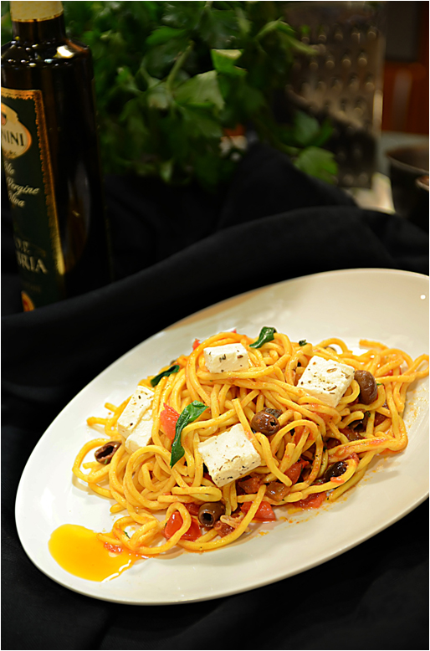

Tomatsaus: Varm oljen i en kasserolle over middels varme. Hvitløk, rødløk, urter og løk surres blankt. Tilsett sukker, hvit balsamico og tomater, la putre i 10 minutter. Smakes til med salt og pepper. Spaghetti: Spaghettien dyppes 1-2 min i kokende vann til nøstene løser seg opp og pastaen er Al Dente. "Kokkepinsett" anbefales! La renne av. Hell kokt spaghetti tilbake i kjelen, tilsett pastasausen med fetaost og til slutt Taggiasca oliven, TABASCO® Chipotle tilsettes siste minuttet. Toppes med hakket persille.Tomatsaus: Varm oljen i en kasserolle over middels varme. Hvitløk, rødløk, urter og løk surres blankt. Tilsett sukker, hvit balsamico og tomater, la putre i 10 minutter. Smakes til med salt og pepper. Spaghetti: Spaghettien dyppes 1-2 min i kokende vann til nøstene løser seg opp og pastaen er Al Dente. "Kokkepinsett" anbefales! La renne av. Hell kokt spaghetti tilbake i kjelen, tilsett pastasausen med fetaost og til slutt Taggiasca oliven, TABASCO® Chipotle tilsettes siste minuttet. Toppes med hakket persille.
Number of servingsNumber of servings | 1
EPDEPD | ProductProduct | Per servingPer serving |  | TotalTotal |  | QtyPerPackQtyPerPack | PackSizePackSize | PackUnitPackUnit | PackagingPackaging | ItemsItems
 | Monin Extra Virgin Olivenolje D.O.P. Umbria Monin Extra Virgin Olivenolje D.O.P. Umbria | 30 | mlml | 0 | mlml |  |  |  |  | 0
 | Diced Tomatoes Diced Tomatoes | 0.1 | kgkg | 0 | kgkg |  |  |  |  | 0
 | Fetaost, terninger Fetaost, terninger | 50 | gg | 0 | gg |  |  |  |  | 0
 | Rødløk, grovkuttet Rødløk, grovkuttet | 50 | gg | 0 | gg |  |  |  |  | 0
 | Hvitløk, hakket, til tomatsausen Hvitløk, hakket, til tomatsausen | 5 | gg | 0 | gg |  |  |  |  | 0
 | Løk, hakket Løk, hakket | 30 | gg | 0 | gg |  |  |  |  | 0
 | Timian, grovhakket Timian, grovhakket | 5 | gg | 0 | gg |  |  |  |  | 0
 | Il Torrione Hvit Balsamico Il Torrione Hvit Balsamico | 0.01 | ll | 0 | ll |  |  |  |  | 0
 | Hvitløk, hakket, til fetamarinaden Hvitløk, hakket, til fetamarinaden | 5 | gg | 0 | gg |  |  |  |  | 0
24293142429314 | TABASCO® Chipotle Sauce TABASCO® Chipotle Sauce | 0.002 | ll | 0 | ll | 2 | 1.89 | ll | 2x1.89l2x1.89l | 0
25049832504983 | Spahetti kokt u.egg *(Gluten,Hvete gluten,kan inneholde spor av Egg)Spahetti kokt u.egg *(Gluten,Hvete gluten,kan inneholde spor av Egg) | 0.15 | kgkg | 0 | kgkg | 4 | 1 | kgkg | 4x1kg4x1kg | 0
25029792502979 | Oliven Taggiasca u/sten Oliven Taggiasca u/sten | 0.025 | kgkg | 0 | kgkg | 6 | 1.67 | kgkg | 6x1.67kg6x1.67kg | 0
 | Bladpersille, grovhakket Bladpersille, grovhakket |  |  | 0 |  |  |  |  |  | 0

 | * Allergens* Allergens

